Datos personales
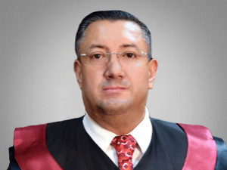

Nombres: | Iván Patricio
Apellidos: | Saquicela Rodas
Facebook: | https://www.facebook.com/IvanSaquicelaRodas/about_profile_transparency?locale=es_LA
Twitter: | @ivansaquicela
Descripción:

